画面イメージ
詳細設計書 | 画面名称 | B0102_職位新規画面 | システムID | 改訂日 | 2020-08-21
 | 機能名称 |  | システム名称 | 改訂者 | 王少宇

画面イメージ
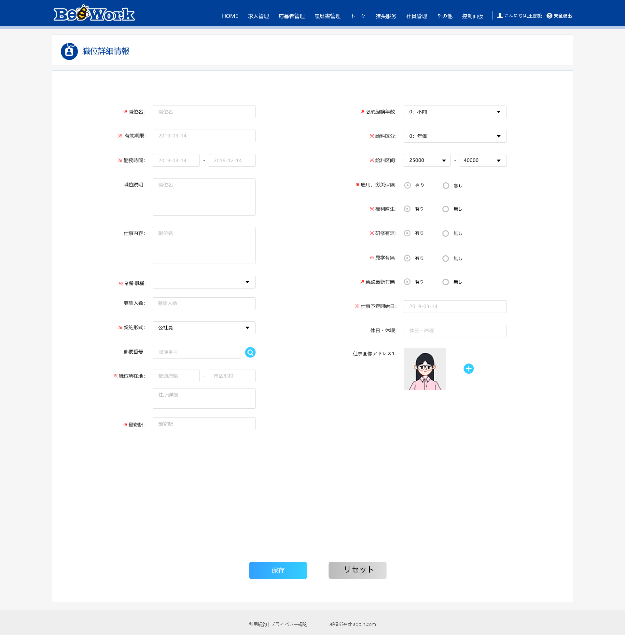
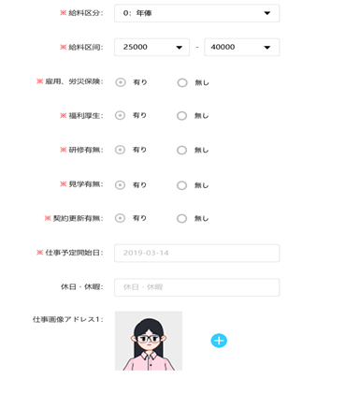
＊学歴要求：
オンライン

 |  |  |  |  |  | b

